상품제안서
페이드 방수 파스텔 노트북 다용도 파우치 | 상품코드: S36547

 |  |  |  |  |  |  | 02-713-8555 | www.synergygift.co.kr
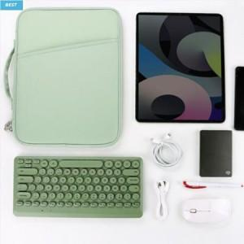

【상세/제작정보】

【인쇄/포장옵션】 | 실크 / OPP(비닐)

【공급단가】 | 수량 | 50~ | 100~ | 500~ | 1,000~ | 2,000~
*VAT별도 | 11인치 | 14,040원 | 13,280원 | 12,630원 | 12,310원 | 12,090원
 | 13인치 | 15,340원 | 14,510원 | 13,800원 | 13,450원 | 13,210원

【상품 URL】 | https://www.synergygift.co.kr:443/src/goods_detail.php?gdno=36547

